2022_09_data
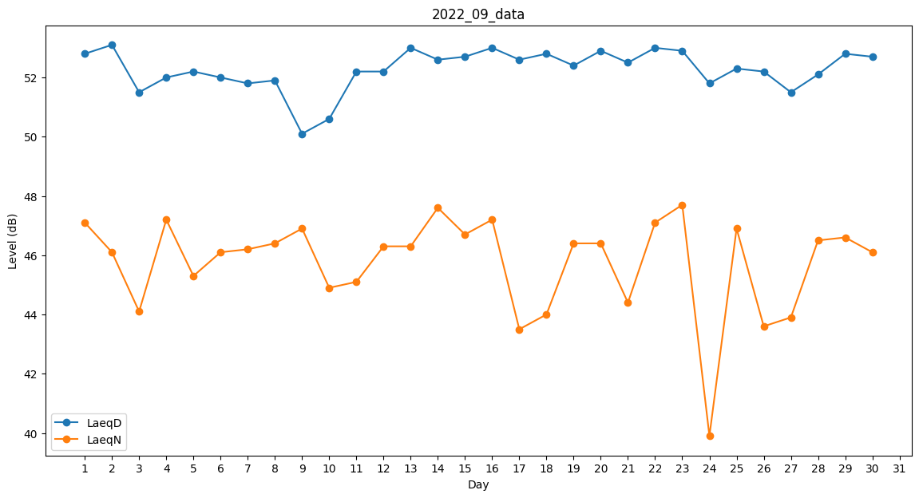
Day | LaeqD | LaeqN
1 | 52.8 | 47.1
2 | 53.1 | 46.1
3 | 51.5 | 44.1
4 | 52 | 47.2
5 | 52.2 | 45.3
6 | 52 | 46.1
7 | 51.8 | 46.2
8 | 51.9 | 46.4
9 | 50.1 | 46.9
10 | 50.6 | 44.9
11 | 52.2 | 45.1
12 | 52.2 | 46.3
13 | 53 | 46.3
14 | 52.6 | 47.6
15 | 52.7 | 46.7
16 | 53 | 47.2
17 | 52.6 | 43.5
18 | 52.8 | 44
19 | 52.4 | 46.4
20 | 52.9 | 46.4
21 | 52.5 | 44.4
22 | 53 | 47.1
23 | 52.9 | 47.7
24 | 51.8 | 39.9
25 | 52.3 | 46.9
26 | 52.2 | 43.6
27 | 51.5 | 43.9
28 | 52.1 | 46.5
29 | 52.8 | 46.6
30 | 52.7 | 46.1

